Hoja1
PLANILLAS COMPLEMENTARIAS para PROCEDIMIENTO de CALCULO para INSTALACIONES DOMICILIARIAS de AGUA FRIA y CALIENTE
MODELO ESTIMADO para EDIFICIOS con SUBSUELO, HASTA 12 PISOS y 4 BAJADAS _ARQ. JOSE PABLO PORRI 2024

 | 0 | NIVEL PIEZOMETRICO MAXIMO (dato a completar) |  | 0.00 |  |  |  | TABLAS REQUERIDAS para DIMENSIONAMIENTO

 | 1 | RESERVA TOTAL DIARIA |  | 0.00

 |  | TIPO DE ALIMENTACION (según TABLA N°1) |  | LITROS | CANTIDAD | TOTAL
 |  | SELECCIONAR ALIMENTACION SEGÚN TABLA N°1 |  | 0.00 | 0.00 | 0.00
 |  | SELECCIONAR ALIMENTACION SEGÚN TABLA N°1 |  | 0.00 | 0.00

 |  | OTROS ARTEFACTOS (según TABLA N°1A consumo al 50%) |  | LITROS | CANTIDAD | TOTAL
 |  | AGREGAR ARTEFACTOS SEGÚN TABLA N°1.A |  | 0.00 | 0.00 | 0.00
 |  | AGREGAR ARTEFACTOS SEGÚN TABLA N°1.A |  | 0.00 | 0.00
 |  | AGREGAR ARTEFACTOS SEGÚN TABLA N°1.A |  | 0.00 | 0.00
 |  | AGREGAR ARTEFACTOS SEGÚN TABLA N°1.A |  | 0.00 | 0.00
 |  | AGREGAR ARTEFACTOS SEGÚN TABLA N°1.A |  | 0.00 | 0.00
 |  | AGREGAR ARTEFACTOS SEGÚN TABLA N°1.A |  | 0.00 | 0.00

 |  | DISTRIBUCION RTD (siempre que tenga TB) |  | T. BOMBEO |  | T. RESERVA
 |  | 1/3 BOMBEO - 2/3 RESERVA |  | 0.00 | 0.00

 |  | TIEMPO DE LLENADO |  | TIEMPO LLENADO EN SEGUNDOS
 |  | SELECCIONAR SEGÚN MÁXIMO REGLAMENTARIO |  | 0.00

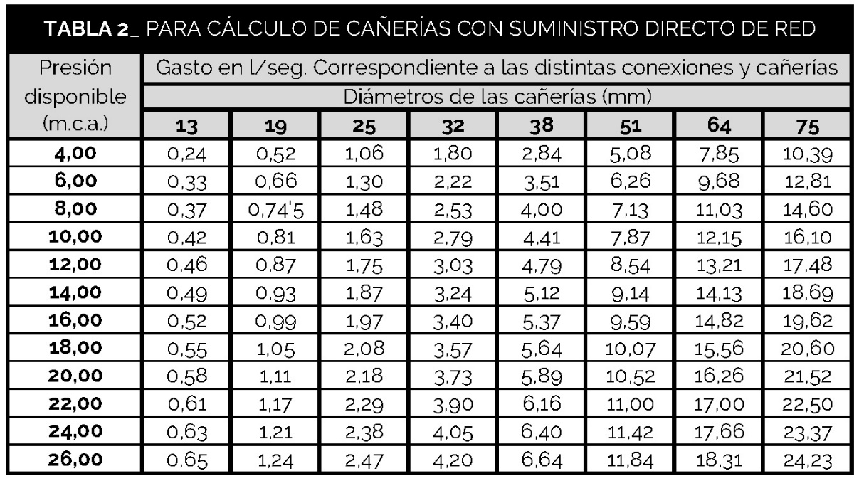
 |  | CAUDAL |  | #DIV/0!

 |  | PRESION DISPONIBLE (de acuerdo a la ubicación del TB) |  | 0.00
 |  | NIEVEL PIEZOMETRICO MAXIMO (dato existente) |  | 0.00
 |  | ALTURA VALVULA LLENADO (dato a completar) |  | 0.00

 | 2 | CONEXIÓN DOMICILIARIA (según Tabla N°2) |  | SELECCIONAR SEGÚN TABLA N°2

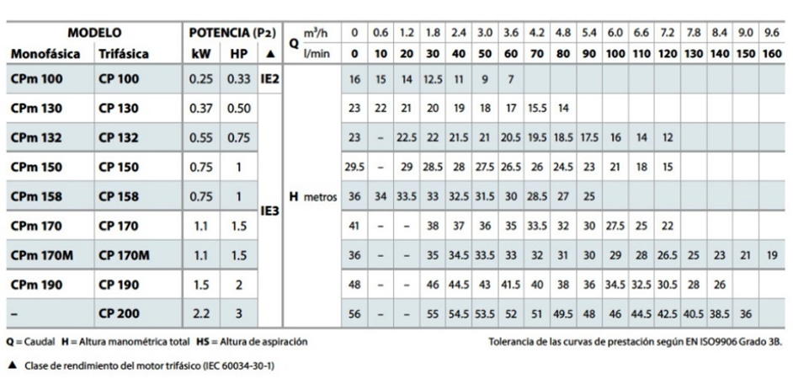

 | 3 | CALCULO BOMBA (según especificación fabricante)
 |  | CAUDAL l/min |  | #DIV/0!

 |  | COLUMNA DE AGUA |  | 0.00
 |  | ALTURA GEOMETRICA (dato a completar) |  | 0.00
 |  | ROZAMIENTO CAÑERIA (5% de altura geométrica) |  | 0.00

 | 4 | CAÑERIA DE TB A TR (1 sección mayor que la CD) |  | SELECCIONAR SEGÚN TABLA N°3

 | 5 | DIAMETRO DE LAS CAÑERIAS DE BAJADA (según TABLA N°4) |  |  |  |  |  | DIAMETRO DE LAS CAÑERIAS DE BAJADA (según TABLA N°5)
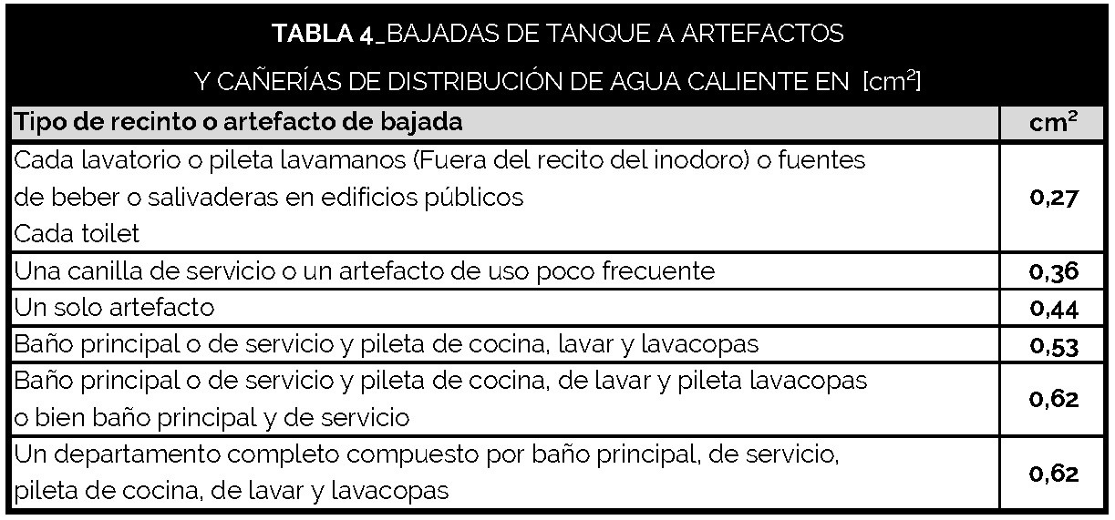

 |  | DIAMETRO DE LAS CAÑERIAS DE BAJADA (según TABLA N°4)

 |  | BAJADA 1 |  |  | B1 Σ | B1 Ø (según TABLA N°5) |  | BAJADA 2 |  |  | B1 Σ | B1 Ø (según TABLA N°5) | BAJADA 3 |  | B1 Σ | B1 Ø (según TABLA N°5) | BAJADA 4 |  | B1 Σ | B1 Ø (según TABLA N°5)
 | SUB | SELECCIONAR SEGÚN CORRESPONDA TABLA N°4 |  | 0.00 | 0.00 | SECCIÓN TRAMO SEGÚN TABLA N°5 |  | SELECCIONAR SEGÚN CORRESPONDA TABLA N°4 |  | 0.00 | 0.00 | SECCIÓN TRAMO SEGÚN TABLA N°5 | SELECCIONAR SEGÚN CORRESPONDA TABLA N°4 | 0.00 | 0.00 | SECCIÓN TRAMO SEGÚN TABLA N°5 | SELECCIONAR SEGÚN CORRESPONDA TABLA N°4 | 0.00 | 0.00 | SECCIÓN TRAMO SEGÚN TABLA N°5

 |  | SELECCIONAR SEGÚN CORRESPONDA TABLA N°4 |  | 0.00 |  |  |  | SELECCIONAR SEGÚN CORRESPONDA TABLA N°4 |  | 0.00 |  |  | SELECCIONAR SEGÚN CORRESPONDA TABLA N°4 | 0.00 |  |  | SELECCIONAR SEGÚN CORRESPONDA TABLA N°4 | 0.00

 | PB | SELECCIONAR SEGÚN CORRESPONDA TABLA N°4 |  | 0.00 | 0.00 | SECCIÓN TRAMO SEGÚN TABLA N°5 |  | SELECCIONAR SEGÚN CORRESPONDA TABLA N°4 |  | 0.00 | 0.00 | SECCIÓN TRAMO SEGÚN TABLA N°5 | SELECCIONAR SEGÚN CORRESPONDA TABLA N°4 | 0.00 | 0.00 | SECCIÓN TRAMO SEGÚN TABLA N°5 | SELECCIONAR SEGÚN CORRESPONDA TABLA N°4 | 0.00 | 0.00 | SECCIÓN TRAMO SEGÚN TABLA N°5

 |  | SELECCIONAR SEGÚN CORRESPONDA TABLA N°4 |  | 0.00 |  |  |  | SELECCIONAR SEGÚN CORRESPONDA TABLA N°4 |  | 0.00 |  |  | SELECCIONAR SEGÚN CORRESPONDA TABLA N°4 | 0.00 |  |  | SELECCIONAR SEGÚN CORRESPONDA TABLA N°4 | 0.00

 | 1 PISO | SELECCIONAR SEGÚN CORRESPONDA TABLA N°4 |  | 0.00 | 0.00 | SECCIÓN TRAMO SEGÚN TABLA N°5 |  | SELECCIONAR SEGÚN CORRESPONDA TABLA N°4 |  | 0.00 | 0.00 | SECCIÓN TRAMO SEGÚN TABLA N°5 | SELECCIONAR SEGÚN CORRESPONDA TABLA N°4 | 0.00 | 0.00 | SECCIÓN TRAMO SEGÚN TABLA N°5 | SELECCIONAR SEGÚN CORRESPONDA TABLA N°4 | 0.00 | 0.00 | SECCIÓN TRAMO SEGÚN TABLA N°5

 |  | SELECCIONAR SEGÚN CORRESPONDA TABLA N°4 |  | 0.00 |  |  |  | SELECCIONAR SEGÚN CORRESPONDA TABLA N°4 |  | 0.00 |  |  | SELECCIONAR SEGÚN CORRESPONDA TABLA N°4 | 0.00 |  |  | SELECCIONAR SEGÚN CORRESPONDA TABLA N°4 | 0.00

 | 2 PISO | SELECCIONAR SEGÚN CORRESPONDA TABLA N°4 |  | 0.00 | 0.00 | SECCIÓN TRAMO SEGÚN TABLA N°5 |  | SELECCIONAR SEGÚN CORRESPONDA TABLA N°4 |  | 0.00 | 0.00 | SECCIÓN TRAMO SEGÚN TABLA N°5 | SELECCIONAR SEGÚN CORRESPONDA TABLA N°4 | 0.00 | 0.00 | SECCIÓN TRAMO SEGÚN TABLA N°5 | SELECCIONAR SEGÚN CORRESPONDA TABLA N°4 | 0.00 | 0.00 | SECCIÓN TRAMO SEGÚN TABLA N°5

 |  | SELECCIONAR SEGÚN CORRESPONDA TABLA N°4 |  | 0.00 |  |  |  | SELECCIONAR SEGÚN CORRESPONDA TABLA N°4 |  | 0.00 |  |  | SELECCIONAR SEGÚN CORRESPONDA TABLA N°4 | 0.00 |  |  | SELECCIONAR SEGÚN CORRESPONDA TABLA N°4 | 0.00

 | 3 PISO | SELECCIONAR SEGÚN CORRESPONDA TABLA N°4 |  | 0.00 | 0.00 | SECCIÓN TRAMO SEGÚN TABLA N°5 |  | SELECCIONAR SEGÚN CORRESPONDA TABLA N°4 |  | 0.00 | 0.00 | SECCIÓN TRAMO SEGÚN TABLA N°5 | SELECCIONAR SEGÚN CORRESPONDA TABLA N°4 | 0.00 | 0.00 | SECCIÓN TRAMO SEGÚN TABLA N°5 | SELECCIONAR SEGÚN CORRESPONDA TABLA N°4 | 0.00 | 0.00 | SECCIÓN TRAMO SEGÚN TABLA N°5

 |  | SELECCIONAR SEGÚN CORRESPONDA TABLA N°4 |  | 0.00 |  |  |  | SELECCIONAR SEGÚN CORRESPONDA TABLA N°4 |  | 0.00 |  |  | SELECCIONAR SEGÚN CORRESPONDA TABLA N°4 | 0.00 |  |  | SELECCIONAR SEGÚN CORRESPONDA TABLA N°4 | 0.00

 | 4 PISO | SELECCIONAR SEGÚN CORRESPONDA TABLA N°4 |  | 0.00 | 0.00 | SECCIÓN TRAMO SEGÚN TABLA N°5 |  | SELECCIONAR SEGÚN CORRESPONDA TABLA N°4 |  | 0.00 | 0.00 | SECCIÓN TRAMO SEGÚN TABLA N°5 | SELECCIONAR SEGÚN CORRESPONDA TABLA N°4 | 0.00 | 0.00 | SECCIÓN TRAMO SEGÚN TABLA N°5 | SELECCIONAR SEGÚN CORRESPONDA TABLA N°4 | 0.00 | 0.00 | SECCIÓN TRAMO SEGÚN TABLA N°5

 |  | SELECCIONAR SEGÚN CORRESPONDA TABLA N°4 |  | 0.00 |  |  |  | SELECCIONAR SEGÚN CORRESPONDA TABLA N°4 |  | 0.00 |  |  | SELECCIONAR SEGÚN CORRESPONDA TABLA N°4 | 0.00 |  |  | SELECCIONAR SEGÚN CORRESPONDA TABLA N°4 | 0.00

 | 5 PISO | SELECCIONAR SEGÚN CORRESPONDA TABLA N°4 |  | 0.00 | 0.00 | SECCIÓN TRAMO SEGÚN TABLA N°5 |  | SELECCIONAR SEGÚN CORRESPONDA TABLA N°4 |  | 0.00 | 0.00 | SECCIÓN TRAMO SEGÚN TABLA N°5 | SELECCIONAR SEGÚN CORRESPONDA TABLA N°4 | 0.00 | 0.00 | SECCIÓN TRAMO SEGÚN TABLA N°5 | SELECCIONAR SEGÚN CORRESPONDA TABLA N°4 | 0.00 | 0.00 | SECCIÓN TRAMO SEGÚN TABLA N°5

 |  | SELECCIONAR SEGÚN CORRESPONDA TABLA N°4 |  | 0.00 |  |  |  | SELECCIONAR SEGÚN CORRESPONDA TABLA N°4 |  | 0.00 |  |  | SELECCIONAR SEGÚN CORRESPONDA TABLA N°4 | 0.00 |  |  | SELECCIONAR SEGÚN CORRESPONDA TABLA N°4 | 0.00

 | 6 PISO | SELECCIONAR SEGÚN CORRESPONDA TABLA N°4 |  | 0.00 | 0.00 | SECCIÓN TRAMO SEGÚN TABLA N°5 |  | SELECCIONAR SEGÚN CORRESPONDA TABLA N°4 |  | 0.00 | 0.00 | SECCIÓN TRAMO SEGÚN TABLA N°5 | SELECCIONAR SEGÚN CORRESPONDA TABLA N°4 | 0.00 | 0.00 | SECCIÓN TRAMO SEGÚN TABLA N°5 | SELECCIONAR SEGÚN CORRESPONDA TABLA N°4 | 0.00 | 0.00 | SECCIÓN TRAMO SEGÚN TABLA N°5

 |  | SELECCIONAR SEGÚN CORRESPONDA TABLA N°4 |  | 0.00 |  |  |  | SELECCIONAR SEGÚN CORRESPONDA TABLA N°4 |  | 0.00 |  |  | SELECCIONAR SEGÚN CORRESPONDA TABLA N°4 | 0.00 |  |  | SELECCIONAR SEGÚN CORRESPONDA TABLA N°4 | 0.00

 | 7 PISO | SELECCIONAR SEGÚN CORRESPONDA TABLA N°4 |  | 0.00 | 0.00 | SECCIÓN TRAMO SEGÚN TABLA N°5 |  | SELECCIONAR SEGÚN CORRESPONDA TABLA N°4 |  | 0.00 | 0.00 | SECCIÓN TRAMO SEGÚN TABLA N°5 | SELECCIONAR SEGÚN CORRESPONDA TABLA N°4 | 0.00 | 0.00 | SECCIÓN TRAMO SEGÚN TABLA N°5 | SELECCIONAR SEGÚN CORRESPONDA TABLA N°4 | 0.00 | 0.00 | SECCIÓN TRAMO SEGÚN TABLA N°5

 |  | SELECCIONAR SEGÚN CORRESPONDA TABLA N°4 |  | 0.00 |  |  |  | SELECCIONAR SEGÚN CORRESPONDA TABLA N°4 |  | 0.00 |  |  | SELECCIONAR SEGÚN CORRESPONDA TABLA N°4 | 0.00 |  |  | SELECCIONAR SEGÚN CORRESPONDA TABLA N°4 | 0.00

 | 8 PISO | SELECCIONAR SEGÚN CORRESPONDA TABLA N°4 |  | 0.00 | 0.00 | SELECCIONAR SEGÚN TABLA N°5 |  | SELECCIONAR SEGÚN CORRESPONDA TABLA N°4 |  | 0.00 | 0.00 | SECCIÓN TRAMO SEGÚN TABLA N°5 | SELECCIONAR SEGÚN CORRESPONDA TABLA N°4 | 0.00 | 0.00 | SECCIÓN TRAMO SEGÚN TABLA N°5 | SELECCIONAR SEGÚN CORRESPONDA TABLA N°4 | 0.00 | 0.00 | SECCIÓN TRAMO SEGÚN TABLA N°5

 |  | SELECCIONAR SEGÚN CORRESPONDA TABLA N°4 |  | 0.00 |  |  |  | SELECCIONAR SEGÚN CORRESPONDA TABLA N°4 |  | 0.00 |  |  | SELECCIONAR SEGÚN CORRESPONDA TABLA N°4 | 0.00 |  |  | SELECCIONAR SEGÚN CORRESPONDA TABLA N°4 | 0.00

 | 9 PISO | SELECCIONAR SEGÚN CORRESPONDA TABLA N°4 |  | 0.00 | 0.00 | SECCIÓN TRAMO SEGÚN TABLA N°5 |  | SELECCIONAR SEGÚN CORRESPONDA TABLA N°4 |  | 0.00 | 0.00 | SECCIÓN TRAMO SEGÚN TABLA N°5 | SELECCIONAR SEGÚN CORRESPONDA TABLA N°4 | 0.00 | 0.00 | SECCIÓN TRAMO SEGÚN TABLA N°5 | SELECCIONAR SEGÚN CORRESPONDA TABLA N°4 | 0.00 | 0.00 | SECCIÓN TRAMO SEGÚN TABLA N°5

 |  | SELECCIONAR SEGÚN CORRESPONDA TABLA N°4 |  | 0.00 |  |  |  | SELECCIONAR SEGÚN CORRESPONDA TABLA N°4 |  | 0.00 |  |  | SELECCIONAR SEGÚN CORRESPONDA TABLA N°4 | 0.00 |  |  | SELECCIONAR SEGÚN CORRESPONDA TABLA N°4 | 0.00

 | 10 PISO | SELECCIONAR SEGÚN CORRESPONDA TABLA N°4 |  | 0.00 | 0.00 | SECCIÓN TRAMO SEGÚN TABLA N°5 |  | SELECCIONAR SEGÚN CORRESPONDA TABLA N°4 |  | 0.00 | 0.00 | SECCIÓN TRAMO SEGÚN TABLA N°5 | SELECCIONAR SEGÚN CORRESPONDA TABLA N°4 | 0.00 | 0.00 | SECCIÓN TRAMO SEGÚN TABLA N°5 | SELECCIONAR SEGÚN CORRESPONDA TABLA N°4 | 0.00 | 0.00 | SECCIÓN TRAMO SEGÚN TABLA N°5

 |  | SELECCIONAR SEGÚN CORRESPONDA TABLA N°4 |  | 0.00 |  |  |  | SELECCIONAR SEGÚN CORRESPONDA TABLA N°4 |  | 0.00 |  |  | SELECCIONAR SEGÚN CORRESPONDA TABLA N°4 | 0.00 |  |  | SELECCIONAR SEGÚN CORRESPONDA TABLA N°4 | 0.00

 | 11 PISO | SELECCIONAR SEGÚN CORRESPONDA TABLA N°4 |  | 0.00 | 0.00 | SECCIÓN TRAMO SEGÚN TABLA N°5 |  | SELECCIONAR SEGÚN CORRESPONDA TABLA N°4 |  | 0.00 | 0.00 | SECCIÓN TRAMO SEGÚN TABLA N°5 | SELECCIONAR SEGÚN CORRESPONDA TABLA N°4 | 0.00 | 0.00 | SECCIÓN TRAMO SEGÚN TABLA N°5 | SELECCIONAR SEGÚN CORRESPONDA TABLA N°4 | 0.00 | 0.00 | SECCIÓN TRAMO SEGÚN TABLA N°5

 |  | SELECCIONAR SEGÚN CORRESPONDA TABLA N°4 |  | 0.00 |  |  |  | SELECCIONAR SEGÚN CORRESPONDA TABLA N°4 |  | 0.00 |  |  | SELECCIONAR SEGÚN CORRESPONDA TABLA N°4 | 0.00 |  |  | SELECCIONAR SEGÚN CORRESPONDA TABLA N°4 | 0.00

 | 12 PISO | SELECCIONAR SEGÚN CORRESPONDA TABLA N°4 |  | 0.00 | 0.00 | SECCIÓN TRAMO SEGÚN TABLA N°5 |  | SELECCIONAR SEGÚN CORRESPONDA TABLA N°4 |  | 0.00 | 0.00 | SECCIÓN TRAMO SEGÚN TABLA N°5 | SELECCIONAR SEGÚN CORRESPONDA TABLA N°4 | 0.00 | 0.00 | SECCIÓN TRAMO SEGÚN TABLA N°5 | SELECCIONAR SEGÚN CORRESPONDA TABLA N°4 | 0.00 | 0.00 | SECCIÓN TRAMO SEGÚN TABLA N°5

 |  | SELECCIONAR SEGÚN CORRESPONDA TABLA N°4 |  | 0.00 |  |  |  | SELECCIONAR SEGÚN CORRESPONDA TABLA N°4 |  | 0.00 |  |  | SELECCIONAR SEGÚN CORRESPONDA TABLA N°4 | 0.00 |  |  | SELECCIONAR SEGÚN CORRESPONDA TABLA N°4 | 0.00

 |  | DIAMETRO FINAL DE LAS CAÑERIAS DE BAJADA (según TABLAN°5)
 |  | B1 | 0.00 | SECCIÓN BAJADA SEGÚN TABLA N°5
 |  | B2 | 0.00 | SECCIÓN BAJADA SEGÚN TABLA N°5
 |  | B3 | 0.00 | SECCIÓN BAJADA SEGÚN TABLA N°5
 |  | B4 | 0.00 | SECCIÓN BAJADA SEGÚN TABLA N°5

 | 6 | CALCULO DEL COLECTOR |  | SECCION | SEMISUMA
 |  | FORMULA |  | MAYOR | DE LAS DEMAS BAJADAS |  |  |  | SECCION DEL COLECTOR EN cm² | SECCION DEL COLECTOR EN mm
 |  | Sc = S1 + ∑(S2+S3+S4) /2 |  | 0.00 | 0.00 | 0.00 | 0.00 | /2 = | 0.00 | SECCIÓN COLECTOR SEGÚN TABLA N°5

 | 7 | RUPTORES DE VACIO
 |  |  | SECCION BAJADA |  |  |  | H BAJADA (dato) |  | RANGO (según TABLAN°6) | SECCION FINAL (según TABLAN°5)
 |  | B1 | 0.00 | SECCIÓN BAJADA SEGÚN TABLA N°5 |  |  | 0.00 |  | SELECCIONAR RANGO SEGÚN TABLA N°6 | SECCIÓN RUPTOR VACÍO SEG. TABLA N°5
 |  | B2 | 0.00 | SECCIÓN BAJADA SEGÚN TABLA N°5 |  |  |  |  | SELECCIONAR RANGO SEGÚN TABLA N°6 | SECCIÓN RUPTOR VACÍO SEG. TABLA N°5
 |  | B3 | 0.00 | SECCIÓN BAJADA SEGÚN TABLA N°5 |  |  |  |  | SELECCIONAR RANGO SEGÚN TABLA N°6 | SECCIÓN RUPTOR VACÍO SEG. TABLA N°5
 |  | B4 | 0.00 | SECCIÓN BAJADA SEGÚN TABLA N°5 |  |  |  |  | SELECCIONAR RANGO SEGÚN TABLA N°6 | SECCIÓN RUPTOR VACÍO SEG. TABLA N°5

